修正依頼シート
【物件名をご記入ください】
修正依頼シート | 修正依頼シート（記入例）
手順1：納品された図面や画像に対し、修正事項や追加事項をご記入ください。
手順2：右記の例を参考に、修正項目を以下の欄に箇条書きでご記入ください
※添付図面の例
1 | 1 | 外壁のメイン仕上げをニチハのキャスティングウッド ミディアムブラウン色へ変更 | 修正依頼シート_【物件名をご記入ください】
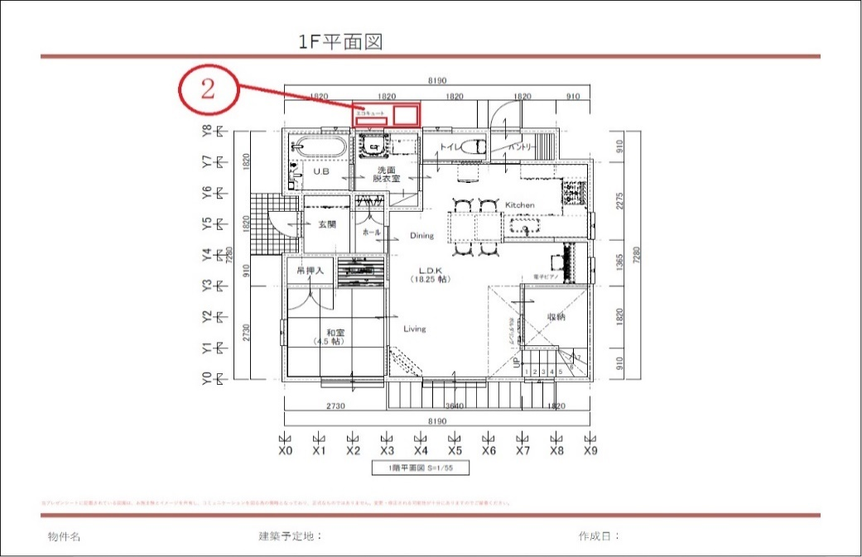
※参考図
2 | 2 | 洗面脱衣室の外部にエコキュート表記を追加 添付の修正依頼図面の ②の位置
3 | 3
4 | 4
5 | 5
図面内に修正指示を記載する場合、参考図のように
修正ご依頼内容に対応する番号をご記入ください。
6 | 6
7 | 7
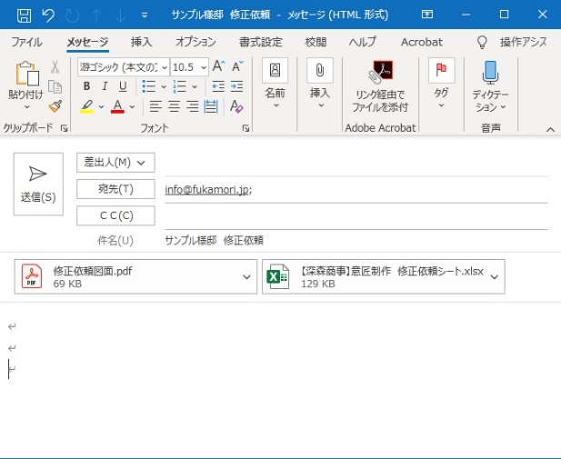
8 | 8
9 | 9
10 | 10
11 | 11
修正依頼用の図面と、当修正依頼シートを
メールに添付して送信してください。
12 | 12
13 | 13
14 | 14
15 | 15
16 | 16
17
18
19
20
21
22
23
24
25
26
27
28
29
30
31
32
33
34
35
36
37
38
39
40
41
42
43
44
45
46
47
48
49
50
51
52
53
54
55

